Tabelle1
RKI-Wochenbericht 4.2.2022: Offizielle Corona-Zahlen RKI & DIVI korrekt eingeordnet |  |  |  |  |  | Kommentar zur Berechnung

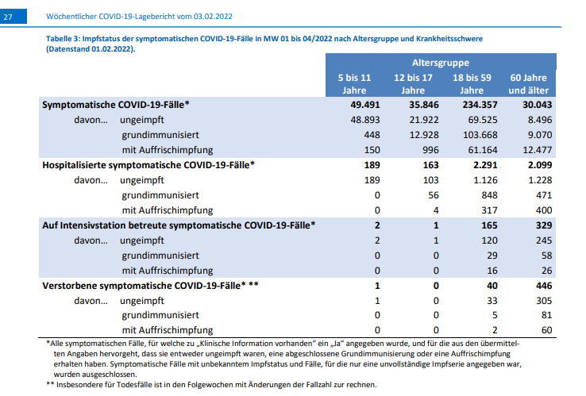
 |  | Impfdurchbrüche |  |  |  | Kommentar zu den Impfdurchbrüchen
 |  | 5-11 Jahre | 12-17 Jahre | 18-59 Jahre | 60 Jahre und älter | Summen
 |  | Symptomatische COVID-19 Fälle KW 1/2022 bis KW 4/2022
 | symptomatisch | 49,491 | 35,846 | 234,357 | 30,043 | 349,737
 | ungeimpft | 48,893 | 21,922 | 69,525 | 8,496 | 148,836
 | grundimmunisiert | 448 | 12,928 | 103,668 | 9,070 | 126,114
 | mit Auffrischung | 150 | 996 | 61,164 | 12,477 | 74,787
 | Anteil Impfdurchbrüche | 1.21% | 38.84% | 70.33% | 71.72% | 57.44%
 | Anteil Ungeimpfte | 98.79% | 61.16% | 29.67% | 28.28% | 42.56%

 |  | Hospitalisierte symptomatische COVID-19 Fälle KW 1/2022 bis KW 4/2022
 | symptomatisch | 189 | 163 | 2,291 | 2,099 | 4,742
 | ungeimpft | 189 | 103 | 1,126 | 1,228 | 2,646
 | grundimmunisiert | 0 | 56 | 848 | 471 | 1,375
 | mit Auffrischung | 0 | 4 | 317 | 400 | 721
 | Anteil Impfdurchbrüche | 0 | 36.81% | 50.85% | 41.50% | 44.20%
 | Anteil Ungeimpfte | 100.00% | 63.19% | 49.15% | 58.50% | 55.80%

 |  | Auf Intensivstation betreute symptomatische COVID-19 Fälle KW 1/2022 bis KW 4/2022
 | symptomatisch | 2 | 1 | 165 | 329 | 497
 | ungeimpft | 2 | 1 | 120 | 245 | 368
 | grundimmunisiert | 0 | 0 | 29 | 58 | 87
 | mit Auffrischung | 0 | 0 | 16 | 26 | 42
 | Anteil Impfdurchbrüche | 0.00% | 0.00% | 27.27% | 25.53% | 25.96% |  | Quelle https://www.mediagnose.de/wp-content/uploads/2020/11/Wochenbericht_2022-02-03.pdf
 | Anteil Ungeimpfte | 100.00% | 100.00% | 72.73% | 74.47% | 74.04%

 |  | Verstorbene symptomatische COVID-19 Fälle KW 1/2022 bis KW 4/2022
 | symptomatisch | 1 | 0 | 40 | 446 | 487
 | ungeimpft | 1 | 0 | 33 | 305 | 339
 | grundimmunisiert | 0 | 0 | 5 | 81 | 86
 | mit Auffrischung | 0 | 0 | 2 | 60 | 62
 | Anteil Impfdurchbrüche | 0.00% | 0.00% | 17.50% | 31.61% | 30.39%
 | Anteil Ungeimpfte | 100.00% | 0.00% | 82.50% | 68.39% | 69.61%

 | RKI/DIVI |  | Asymptomatische und symptomatische Fälle
 |  |  |  | KW 1/2022 bis KW 4/2022 | KW 1/2022 | KW 4/2022
 | Fälle gesamt=positiv Getestete |  |  | 2,529,368 | 7,207,847 | 9,737,215
 | Symptomatische COVID-19-Fälle |  |  | 349,737
 |  |  |  | 13.83% | Asymptomatische Fälle oder unbekannter Status,
 |  |  |  |  | aber positiv getestet
 |  |  |  |  | 2,179,631
 | Fälle gesamt=positiv Getestete |  |  | 2,529,368
 | Hospitalisierte COVID-19-Fälle
 | mit COVID-19-Symptomen |  |  | 4,742
 |  |  |  | 0.19%

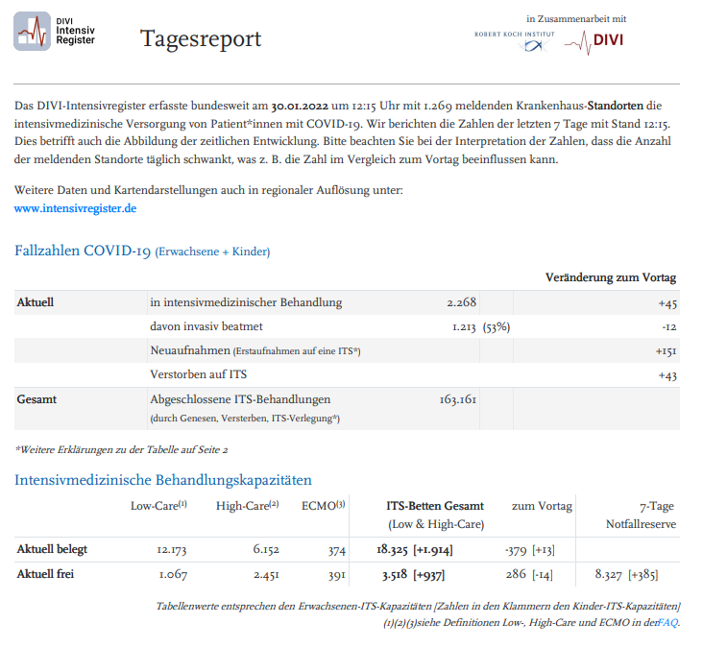
 | Fälle gesamt=positiv Getestete |  |  | 2,529,368
 | COVID-19-Fälle auf Intensivstation |  |  |  | DIVI Zahlen 30.1.2022 | Intensivfälle mit Corona-Symptomatik*
 | mit COVID-19-Symptomen |  |  | 497 | 2,268 | 21.91%
 |  |  |  | 0.02% | *aber durchaus nicht ausschließlich und an erster Stelle

 | Fälle gesamt=positiv Getestete |  |  | 2,529,368 | Todesfälle
 | Verstorbene COVID-19 |  |  |  | KW 1/2022: 3.1.2022 | KW 4/2022: 30.01.2022 | Summe
 | mit COVID-19-Symptomen |  |  | 487 | 112,223 | 117,725 | 5,502
 |  |  |  | 0.02%
 |  |  |  |  |  | Todesfälle ohne jegliche COVID-19-Symptomatik
 |  |  |  |  | nur positiv getestet
 |  |  |  |  |  | 5,015
 |  |  |  |  |  | 91.15%

 | Übersicht 3.1.2022 bis 30.1.2022 (KW 1/2022 bis KW 4/2022)
 |  |  |  | Absolut | Prozent | Impfdurchbrüche | Prozent
 |  |  | Fälle gesamt | 2,529,368
 |  |  | Fälle mit Symptomen | 349,737 | 13.83% | 200,901 | 57.44%
 |  |  | Fälle ohne Symptome oder Status unbekannt | 2,179,631 | 86.17%

 |  |  | Fälle mit Symptomen: Hospitalisiert | 4,742 | 1.36% | 2,096 | 44.20%
 |  |  | Fälle mit Symptomen: Intensivbehandlung | 497 | 0.14% | 129 | 25.96%
 |  |  | Todesfälle mit Symptomen | 487 | 0.14% | 148 | 30.39%

 |  |  | Symptomatische Fälle gesamt | 349,737
 |  |  | Symptomatische Fälle Omikron | 67,876
 |  |  | Verhältnis symptomatische Fälle gesamt zu Omikron | 19.41% | der insgesamt symptomatischen Fälle sind Omikron-Fälle

 | Alle Werte & Berechnungen nach bestem Wissen und Gewissen aber ohne Gewähr © Rüdiger Stobbe

 | Die Omikron Lage ist aktuell folgende |  |  | Kommentar zu Omikron

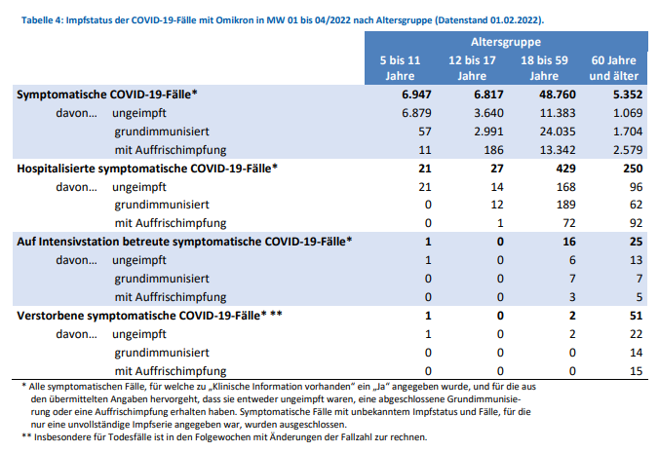
 |  | Impfdurchbrüche Omikron
 |  | 5-11 Jahre | 12-17 Jahre | 18-59 Jahre | 60 Jahre und älter | Summen
 |  | Symptomatische COVID-19 Fälle KW 1/2022 bis KW 4/2022
 | symptomatisch | 6,947 | 6,817 | 48,760 | 5,352 | 67,876
 | ungeimpft | 6,879 | 3,640 | 11,383 | 1,069 | 22,971
 | grundimmunisiert | 57 | 2,991 | 24,035 | 1,704 | 28,787
 | mit Auffrischung | 11 | 186 | 13,342 | 2,579 | 16,118
 | Anteil Impfdurchbrüche | 0.98% | 46.60% | 76.66% | 80.03% | 66.16%
 | Anteil Ungeimpfte | 99.02% | 53.40% | 23.34% | 19.97% | 33.84%

 |  | Hospitalisierte symptomatische COVID-19 Fälle KW 1/2022 bis KW 4/2022
 | symptomatisch | 21 | 27 | 429 | 250 | 727
 | ungeimpft | 21 | 14 | 168 | 96 | 299
 | grundimmunisiert | 0 | 12 | 189 | 62 | 263
 | mit Auffrischung | 0 | 1 | 72 | 92 | 165
 | Anteil Impfdurchbrüche | 0 | 48.15% | 60.84% | 61.60% | 58.87%
 | Anteil Ungeimpfte | 100.00% | 51.85% | 39.16% | 38.40% | 41.13%

 |  | Auf Intensivstation betreute symptomatische COVID-19 Fälle KW 1/2022 bis KW 4/2022
 | symptomatisch | 1 | 0 | 16 | 25 | 42
 | ungeimpft | 1 | 0 | 6 | 13 | 20
 | grundimmunisiert | 0 | 0 | 7 | 7 | 14
 | mit Auffrischung | 0 | 0 | 3 | 5 | 8
 | Anteil Impfdurchbrüche | 0.00% | - | 62.50% | 48.00% | 52.38%
 | Anteil Ungeimpfte | 100.00% | - | 37.50% | 52.00% | 47.62%

 |  | Verstorbene symptomatische COVID-19 Fälle KW 1/2022 bis KW 4/2022
 | symptomatisch | 1 | 0 | 2 | 51 | 54
 | ungeimpft | 1 | 0 | 2 | 22 | 25 | Quelle https://www.mediagnose.de/wp-content/uploads/2020/11/Impfdurchbrueche_Omikron_WB_03022022_04-02-2022_07-19-50.png
 | grundimmunisiert | 0 | 0 | 0 | 14 | 14
 | mit Auffrischung | 0 | 0 | 0 | 15 | 15
 | Anteil Impfdurchbrüche | 0.00% | - | 0.00% | 56.86% | 53.70%
 | Anteil Ungeimpfte | 100.00% | - | 100.00% | 43.14% | 46.30%

 | Diese Werte müssten in Tabelle 3 ganz oben enthalten sein!

 | Schauen Sie sich mal die Infektions- und Todesfallstruktur der GESAMTEN PANDEMIE an:
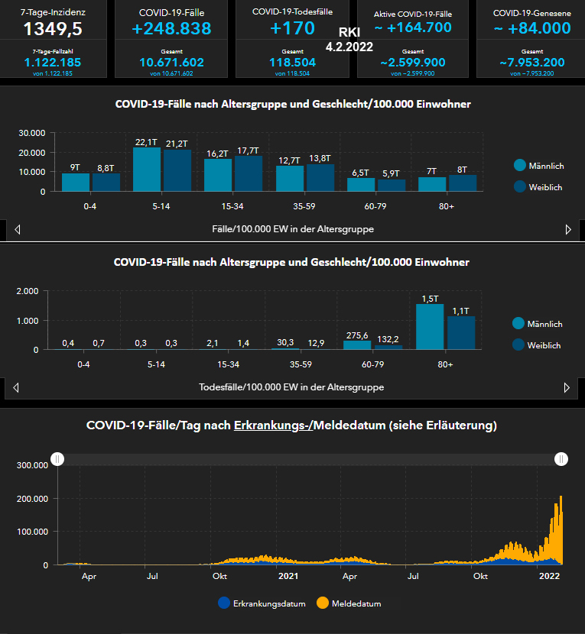

 | Dynamische Quelle: https://experience.arcgis.com/experience/478220a4c454480e823b17327b2bf1d4/page/Bundesl%C3%A4nder/

 | Alle Werte & Berechnungen nach bestem Wissen und Gewissen aber ohne Gewähr © Rüdiger Stobbe

